EDAD
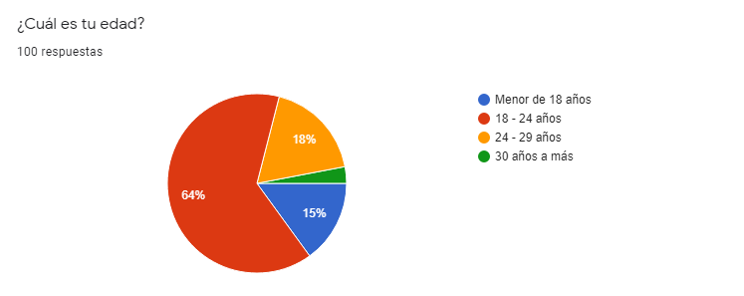
 |  | EDAD DE LOS ESTUDIANTES DE LA UTP SEDE ICA

Edad | xi | fi | hi | pi | Fi | Hi | Pi
16 - 18 años | 17.5 | 15 | 0.15 | 15% | 15 | 0.15 | 15%
18 - 24 años | 21.5 | 64 | 0.64 | 64% | 79 | 0.79 | 64%
24 - 30 años | 27.5 | 18 | 0.18 | 18% | 97 | 0.97 | 18%
30 años a más | 30.5 | 3 | 0.03 | 3% | 100 | 1 | 3%
Total |  | 100 | 1 | 100% |  |  | 100%
Edad de los estudiantes de la Universidad Tecnológica del Perú de la sede Ica
Edad de los estudiantes de la Universidad Tecnológica del Perú de la sede Ica

 |  | GRÁFICO EXTRAÍDO DE GOOGLE FORMS

SEXO
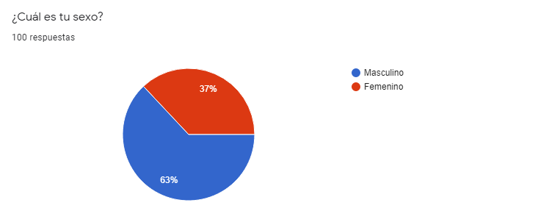
 | SEXO DE LOS ESTUDIANTES DE LA UTP SEDE ICA

 | Sexo | fi | hi | pi
 | Masculino | 63 | 0.63 | 63%
 | Femenino | 37 | 0.37 | 37%
 | Total | 100 | 1 | 100%

Sexo de los estudiantes encuestados de la Universidad Tecnológica del Perú de la sede Ica
Sexo de los estudiantes de la Universidad Tecnológica del Perú de la sede Ica

GRÁFICO EXTRAÍDO DE GOOGLE FORMS

ACTIVIDAD
ACTIVIDAD DE LOS ESTUDIANTES DE LA UTP SEDE ICA

Actividad | fi | hi | pi
Estudias | 52 | 0.58 | 52%
Trabajas y estudias | 48 | 0.42 | 48%
Total | 100 | 1 | 100%

ACTIVIDAD de los estudiantes encuestados de la Universidad Tecnológica del Perú de la sede Ica
ACTIVIDAD de los estudiantes de la Universidad Tecnológica del Perú de la sede Ica

FACULTAD
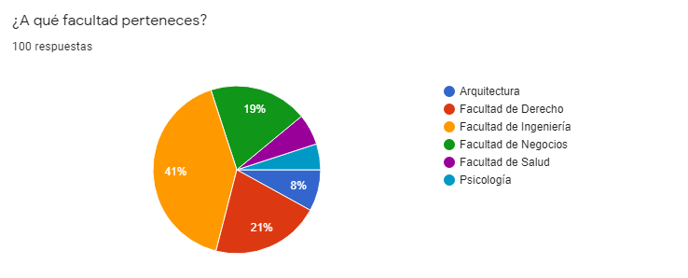
FACULTAD DE LOS ESTUDIANTES DE LA UTP SEDE ICA

Facultad | fi | hi | pi
Arquitectura | 8 | 0.08 | 8%
Facultad de Derecho | 21 | 0.21 | 21%
Facultad de Ingeniería | 41 | 0.41 | 41%
Facultad de Negocios | 19 | 0.19 | 19%
Facultad de Salud | 6 | 0.06 | 6%
Psicología | 5 | 0.05 | 5%
Total | 100 | 1 | 100%

facultad de los estudiantes encuestados de la Universidad Tecnológica del Perú de la sede Ica
facultad de los estudiantes encuestados de la Universidad Tecnológica del Perú de la sede Ica

APLICACION
APLICACIONES DE USO DE LOS ESTUDIANTES DE LA UTP SEDE ICA

Aplicación | fi | hi | pi
Photomath | 71 | 0.18783068783 | 19%
Symbolab | 69 | 0.18253968254 | 18%
Mathway | 56 | 0.14814814815 | 15%
Socratic | 47 | 0.12433862434 | 12%
Brailny | 52 | 0.13756613757 | 14%
Libros | 41 | 0.10846560847 | 11%
Youtube | 31 | 0.082010582011 | 8%
Otros | 11 | 0.029100529101 | 3%
Total | 378 | 1 | 100%

aplicaciones de uso de los estudiantes encuestados de la Universidad Tecnológica del Perú de la sede Ica
aplicaciones de uso de los estudiantes encuestados de la Universidad Tecnológica del Perú de la sede Ica

FRECUENCIA
FRECUENCIA DE USO DE LOS ESTUDIANTES DE LA UTP SEDE ICA

Frecuencia | fi | hi | pi
Siempre | 27 | 0.27 | 27%
Casi Siempre | 50 | 0.5 | 50%
A veces | 18 | 0.18 | 18%
Pocas veces | 5 | 0.05 | 5%
Total | 100 | 1 | 100%

frecuencia de uso de los estudiantes encuestados de la Universidad Tecnológica del Perú de la sede Ica
frecuencia de uso de los estudiantes encuestados de la Universidad Tecnológica del Perú de la sede Ica

